本実験の目的
■本プロジェクトの実験の目的
 | 2つやりたい実験があります。
 | 一つ目は、実現可能な時間で計算できるものか見てみたい。（特に改善前において）
 | 二つ目は、改善前の目的項はQAで解くような式になっていなかった。改善後として、QAの特徴を更に活かせるような式を追加した。そこに効果があるか見てみたい。

 |  | 改善前のQUBOの式

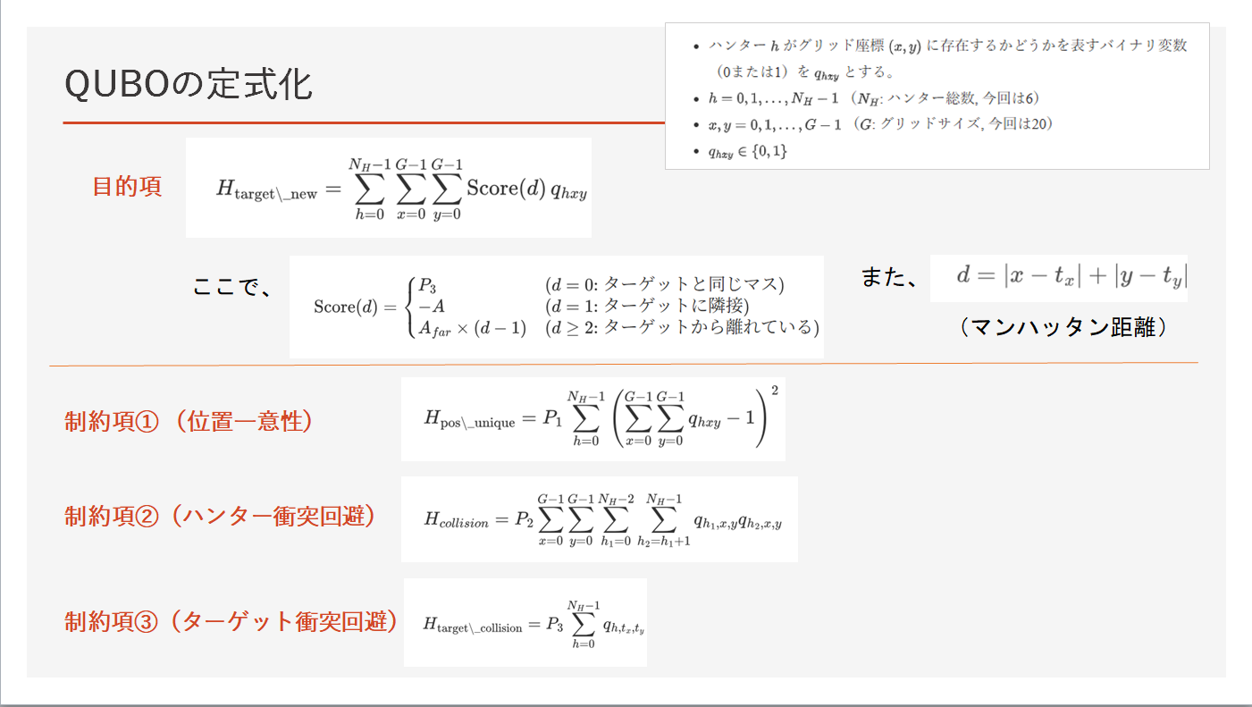

目的項にロボットh1とh2が絡んでないためQAの特徴を活かしているとは言えない

制約項①②については、QAの特徴を活かした式である。

 |  | ただ、QUBOを解く式が大きいため、GoogleColab上では実現可能な時間で計算は不可能だった。
 |  | 今回、そのステップ数（解く回数）に効果があるか検証したい。
 |  | その際にt検定を用いて、効果があるか検証した。

 |  | ひいては、QAという手段を活用することによって、このようなロボットの鬼ごっこのような問題を解くことに改善できるか検証したい。

